Аркуш1
Beet Seed

Check List | https://kurs.com.ua/
Main page
N | Summary | RESULT | Comment
1 | Check the ‘Coutries’ filter is working on the Main page | PASSED | +
2 | Check the ‘Your city’ filter is working on the Main page | PASSED | +
3 | Check the ‘Currency’ filter is working on the Main page | PASSED | +
4 | Check the ‘Banks’ filter is working on the Main page | PASSED | +
5 | Check the ‘Courses’ filter is working on the Main page | PASSED | +
6 | Check clickability the Hamburger Menu and Chocolate Menu in the 'News' | PASSED | +
7 | Check if the "Language" filter applies the russian language in the footer | FAILED | The filter ‘language’ doesn’t apply the russian language +

Mighty Beet

Test Case

69489616
Verify that the 'Your city' filter contains cities other than the selected one, which are distributed by regions of Ukraine |  |  |  | +
Step | Action | Expected Result
1 | Preconditions: Make sure the DB contains an 'All Cities' ; Make sure the DB contains at least 10 cities that are grouped by region
2 | Click ‘Your city’ dropdown | The dropdown opens and contain 'All cities'
3 | Click ‘All Cities’ section | The section contains a list of Ukrainian regions
4 | Verify the ‘Poltava region’ section | The section contains more than 10 cities |  |  | Це не коректні кейси, негативні кейси це ті які перевіряють негативні сценарії а не складені на якомусь протиріччі, прочитай статтю, і якщо не зрозумієш - пиши в слек
 |  |  |  |  | Позитивне та негативне тестування | Безкоштовний онлайн-курс від компанії QATestLab
946843 |  |  |  |  | 5858
Verify the possibility of buying 'BitCoin' cryptocurrency online (судячи по крокам ми перевіряємо не можливість купити, а наявність кнопки) |  |  |  |  | Check the ability to display data on the fluctuations of the "SHIBA INU" cryptocurrency rate in the form of a pie chart
Step | Action | Expected Result |  |  | Step | Action | Expected Result
1 | Preconditions: Make sure the "Currency" contains an 'BitCoin'; Make sure that the 'BitCoin' currency contains a 'Buy' button |  |  |  | 1 | Preconditions: Make sure the "Currency" contains an 'SHIBA INU'; Make sure that the 'SHIBA INU' currency contains a 'Buy' button
2 | Click ‘Currency’ dropdown | The dropdown opens and contain 'Сryptocurrency' |  |  | 2 | Click ‘Currency’ dropdown | The dropdown opens and contain 'Сryptocurrency'
3 | Click ‘Сryptocurrency’ section | The section contains 'BitCoin' currency |  |  | 3 | Click ‘Сryptocurrency’ section | The section contains 'SHIBA INU' currency
4 | Verify the 'BitCoin' contains a 'Buy' button | BitCoin' contains a 'Buy' button |  |  | 4 | Verify the display of data on the oscillation of 'SHIBA INU' in the form of a pie chart. | The page does not display data in the form of a pie chart, but only a graph of exchange rate fluctuations | -

19268 |  |  |  |  | 8828
Verify that in the ‘Courses’ section you can exchange Solana cryptocurrency for Ukrainian hryvnia through Monobank (знову ж не обмін тут перевіряється, а наявність відповідного елемента) |  |  |  |  | Verify that in the ‘Courses’ section you can exchange XRP cryptocurrency for Polish zloty through Telekombank
Step | Action | Expected Result |  |  | Step | Action | Expected Result
1 | Preconditions: Make sure the ‘Courses’ contains an 'Web.money' |  |  |  | 1 | Preconditions: Make sure the ‘Courses’ contains an 'Web.money'
2 | Open dropdown in the 'We give back' on the 'Web.money' page (Courses>Web.money) | The dropdown opens |  |  | 2 | Open dropdown in the 'We give back' on the 'Web.money' page (Courses>Web.money) | The dropdown opens
3 | Click ‘Solana’ | The Solana is available |  |  | 3 | Click ‘XRP’ | The 'XRP' is available
4 | Verify the dropdown in the 'We get' on the 'Web.money' page (Courses>Web.money) contain 'Monobank' | The dropdown contains 'Monobank' |  |  | 4 | Verify the dropdown in the 'We get' on the 'Web.money' page (Courses>Web.money) contain 'Telekombank' | Telekombank is not in the list ? (в самері у нас можливість обміняти а в експектедах - що валюти нема, здається ти не дуже зрозумів концепцію негативних кейсів)

1578 |  |  |  |  | 77978
Verify that the 'Hamburger Menu' displays news in the form of a list (не знайшла гамбургер меню, мабуть ти про лого сайту?) |  |  |  |  | Verify that the "Hamburger Menu" displays news in a cascade
Step | Action | Expected Result |  |  | Step | Action | Expected Result
1 | Click the 'News' in the header | Opens the news page |  |  | 1 | Click the 'News' in the header | Opens the news page
2 | Verify the 'Hamburger Menu' displays news in the form of a list | The 'Hamburger Menu' displays news in the form of a list |  |  | 2 | Verify that the "Hamburger Menu" displays news in a cascade | The 'Hamburger Menu' displays news in the form of a list | -

48247
Verify that the dropdown 'Paid Products' filter in the footer really contains at least two paid services
Step | Action | Expected Result
1 | Click dropdown 'Paid Products' | The dropdown opens and contain six services (якщо вони вигрібаються з бази варто сказати в прекондішенах - що їх має бути 6 в базі)
2 | Click and verify the 'ProVersion' is paid service | After clicking, a form for payment for services opens.
3 | Click and verify the 'Brown Mouse's forecasts' is paid service | FAILED (а який тут експектед мав бути?)
4 | Click and verify the 'Add "Currency exchange office"(Add CEO) is paid service | After clicking, a form for payment for services opens.

BUG REPORT

BUG REPORT: ID 48249 |  | Там не бага щоб туди зайти - потрібна про версія, тому та сторінка і не відкривається
Summary | Switching to 'Brown Mouse Forecasts' in the 'Paid Services' dropdown list does not open the window for payment, but instead displays an error 2X240/1
Preconditions: -
Steps to Reproduce (STR)
1. Open the Main page
2. Click the 'Brown Mouse's forecasts' in the dropdown list 'Paid service' in the footer
3. Verify the open page
Expected Result A page with payment details and a payment form opens.
Actual Result The page opens with an error 2X240/1
Severity | Minor
Priority | Low
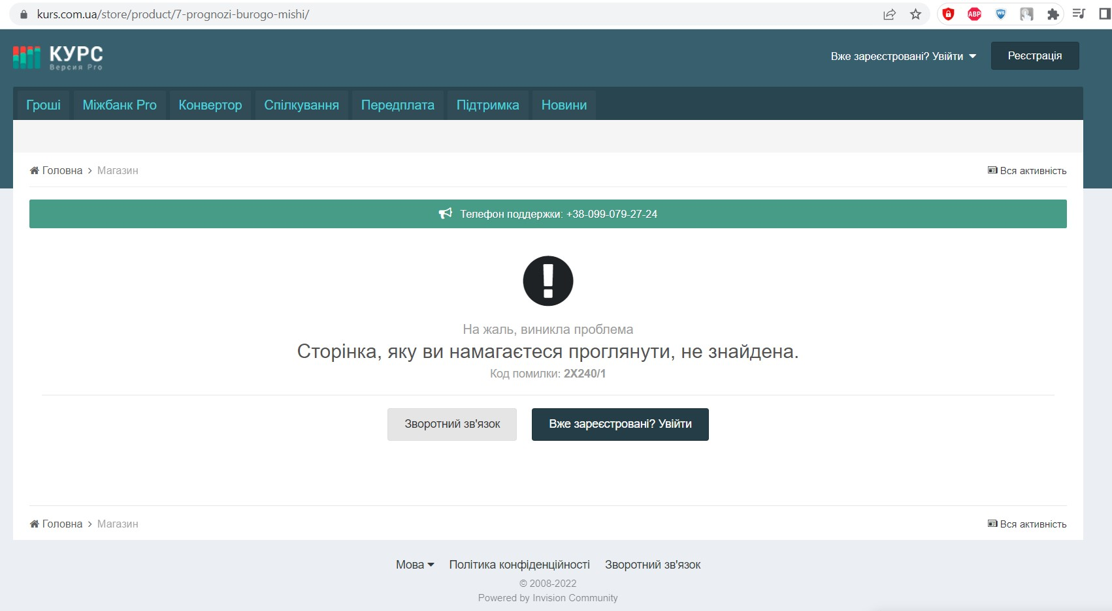

№ | Назва тестової документації | Основні характеристики | Переваги | Недоліки
1 | Чек-ліст | Оптимізація. Відстеження та контроль. Можливість оцінити якість роботи. Інструмент мотивації. Посібник до дій. | Підвищує продуктивність праці. Уникнення помилок або їхня мінімізація. Можливість делегувати завдання. Підвищує рівень дисципліни. Полегшує контроль виконання завдань. | Чек-листи це форма прокрастинації. Можна довгий час складати список справ, але так і не розпочати його виконання. Чек-лист як шаблон дій. Багато співробітників втрачають можливість проявити творчість, автоматично рухаючись за планом. Саботаж роботи. Для деяких співробітників чек-лист звучить як примусовий обов’язок, що призводить до проблем у комунікації. Важливо правильно донести зміст цього інструменту. (все не так драматично, чек листи нормальний інструмент в умовах економії часу, чи якихось особливих випадків, просто як постійний інструмент - це не дуже) |  |  | +
2 | Тест-кейс | «Передумови» – містить опис дій, які необхідно виконати, але прямого відношення до перевірки вони не мають. «Кроки» – містить опис дій, необхідних для перевірки. «Очікуваний результат» – сама перевірка: що ми очікуємо отримати після виконання кроків. | Тест-кейси можна довірити новачку або колезі з іншого вдділу, який нічого не знає про проєкт. Дожаткових питань з його сторони або зовсім не буде, або їх буде незначна кількість. |  |  |  | +
3 | Користувацький сценарій | Історії користувача - швидкий спосіб оперування вимогами користувача, без необхідності застосування занадто формалізованих документів, та виконання адміністративних задач пов'язаних з опрацюванням цих документів. Наміром з яким використовують історії користувача є швидше та менш накладне реагування на швидко змінювані вимоги реального світу. | Вони короткі. Вони надають невеликі порції вимог, які можуть бути реалізовані за кілька днів чи тижнів. Дозволяють розробнику та представнику клієнта обговорювати вимоги протягом життєвого циклу проекту. Потребують зовсім мало обслуговування. Дозволяють ближчий контакт зі споживачем Дозволяють розбивати проект на маленькі кроки Підходять до проектів в яких вимоги нестійкі чи малозрозумілі. Ітерації розкриття вимог спрямовують процес вдосконалення продукту. Полегшують оцінку складності розробки Завдяки ближчому контакту з замовником реалізуються найважливіші для нього частини проекту. | Їх важко масштабувати для великих проектів Вони розглядаються як приводи до дискусії |  |  | +

